行政事業レビューシート
 |  |  |  |  |  |  |  |  |  |  |  |  |  |  |  |  |  |  |  |  |  |  |  | 事業番号 |  |  |  |  |  |  |  | 0275
平成２８年度行政事業レビューシート |  |  |  |  |  |  |  |  |  |  |  |  |  |  |  |  |  |  |  |  |  |  | （ | 国土交通省 |  |  |  |  |  |  |  |  |  |  | ）
事業名 |  |  |  | きめ細やかな豪雪地帯対策の推進に要する経費 |  |  |  |  |  |  |  |  |  |  |  | 担当部局庁 |  |  |  | 国土政策局 |  |  |  |  |  |  |  |  | 作成責任者
事業開始年度 |  |  |  | 平成２５年度 |  |  |  | 事業終了 （予定）年度 |  |  |  | 終了予定なし |  |  |  | 担当課室 |  |  |  | 地方振興課 |  |  |  |  |  |  |  |  | 課長 長谷川 貴彦
会計区分 |  |  |  | 一般会計
根拠法令 （具体的な 条項も記載） |  |  |  | 豪雪地帯対策特別措置法第1条 |  |  |  |  |  |  |  |  |  |  |  | 関係する計画、通知等 |  |  |  | 豪雪地帯対策基本計画 (平成24年12月閣議決定）
主要政策・施策 |  |  |  | 地方創生 |  |  |  |  |  |  |  |  |  |  |  | 主要経費 |  |  |  | その他の事項経費
事業の目的 （目指す姿を簡潔に。3行程度以内） |  |  |  | 豪雪地帯対策特別措置法(H24.3改正)及び豪雪地帯対策基本計画(H24.12変更)に基づいた様々な取組により、豪雪地帯の発展と住民の生活向上を図るため、地域の現状と課題の把握を行うとともに、効果的・効率的な克雪体制の実現方策を確立し、総合的な豪雪地帯対策を推進することを目的とする。 特に、コンパクト＋ネットワークの都市再生・地域再生を実現する観点から、豪雪地帯における共助による除雪体制の構築を推進し、安全・安心な雪国の形成により地方創生に寄与する。
事業概要 （5行程度以内。別添可） |  |  |  | ・豪雪地帯現況分析検討調査 豪雪地帯の現状・課題を把握するため、豪雪地帯の24道府県、532市町村に対して、雪に関する観測結果、雪害の状況、克雪体制の整備状況等の基礎的データに関する調査を実施し、現状の問題・課題を的確に把握する。 ・雪処理の担い手の確保・育成のための克雪体制支援調査 平成24年3月に改正された豪雪地帯対策特別措置法及び同年12月に変更された豪雪地帯対策基本計画を踏まえ、高齢化が進む豪雪地帯における雪処理の担い手の確保・育成を通じて、共助等による効率的・効果的な地域除雪体制の整備等を推進するため、先導的で実効性のある地域の実情に即した新たな克雪体制整備の取組について実証調査を実施し、普及に向けた広報資料を作成する。
実施方法 |  |  |  | 委託・請負
予算額・ 執行額 （単位:百万円） |  |  |  |  |  |  |  |  | 25年度 |  |  |  |  | 26年度 |  |  |  |  | 27年度 |  |  |  |  |  | 28年度 |  |  |  |  | 29年度要求
 |  |  |  | 予算の状況 | 当初予算 |  |  |  | 34 |  |  |  |  | 35 |  |  |  |  | 35 |  |  |  |  |  | 35
 |  |  |  |  | 補正予算 |  |  |  | - |  |  |  |  | - |  |  |  |  | -
 |  |  |  |  | 前年度から繰越し |  |  |  | - |  |  |  |  | - |  |  |  |  | - |  |  |  |  |  | -
 |  |  |  |  | 翌年度へ繰越し |  |  |  | - |  |  |  |  | - |  |  |  |  | -
 |  |  |  |  | 予備費等 |  |  |  | - |  |  |  |  | - |  |  |  |  | -
 |  |  |  |  | 計 |  |  |  | 34 |  |  |  |  | 35 |  |  |  |  | 35 |  |  |  |  |  | 35 |  |  |  |  | 0
 |  |  |  | 執行額 |  |  |  |  | 34 |  |  |  |  | 35 |  |  |  |  | 35
 |  |  |  | 執行率（％） |  |  |  |  | 100% |  |  |  |  | 100% |  |  |  |  | 100%
成果目標及び成果実績 （アウトカム） |  |  |  | 定量的な成果目標 |  |  |  |  | 成果指標 |  |  |  |  |  |  |  | 単位 |  |  | 25年度 |  |  | 26年度 |  |  |  | 27年度 |  | 中間目標 |  |  |  | 目標最終年度
 |  |  |  |  |  |  |  |  |  |  |  |  |  |  |  |  |  |  |  |  |  |  |  |  |  |  |  |  | - |  | 年度 |  | 29 | 年度
 |  |  |  | 平成29年度までに、共助等による除雪体制が整備された市町村の割合を90％にする |  |  |  |  | 共助等による除雪体制が整備された市町村の割合 （特別豪雪地帯に指定されている201市町村のうち、共助等による除雪体制が整備された市町村の割合） |  |  |  |  |  |  | 成果実績 | ％ |  |  | 62 |  |  | 63 |  |  |  | 68 |  | - |  |  |  | -
 |  |  |  |  |  |  |  |  |  |  |  |  |  |  |  | 目標値 | ％ |  |  | 90 |  |  | 90 |  |  |  | 90 |  | - |  |  |  | 90
 |  |  |  |  |  |  |  |  |  |  |  |  |  |  |  | 達成度 | ％ |  |  | 69 |  |  | 70 |  |  |  | 76 |  | - |  |  |  | -
成果目標及び成果実績（アウトカム）欄についてさらに記載が必要な場合はチェックの上【別紙１】に記載

活動指標及び活動実績 （アウトプット） |  |  |  | 活動指標 |  |  |  |  |  |  |  |  |  |  |  |  | 単位 |  |  | 25年度 |  |  | 26年度 |  |  |  | 27年度 |  | 28年度活動見込
 |  |  |  | 実証調査実施箇所数 |  |  |  |  |  |  |  |  |  |  |  | 活動実績 | 箇所 |  |  | 13 |  |  | 11 |  |  |  | 10 |  | -
 |  |  |  |  |  |  |  |  |  |  |  |  |  |  |  | 当初見込み | 箇所 |  |  | 10 |  |  | 10 |  |  |  | 10 |  | 10
単位当たり コスト |  |  |  | 算出根拠 |  |  |  |  |  |  |  |  |  |  |  |  | 単位 |  |  | 25年度 |  |  | 26年度 |  |  |  | 27年度 |  | 28年度活動見込
 |  |  |  | 執行額／業務件数 |  |  |  |  |  |  |  |  |  |  |  | 単位当たり コスト | 百万円 |  |  | 17 |  |  | 18 |  |  |  | 18 |  | 18
 |  |  |  |  |  |  |  |  |  |  |  |  |  |  |  | 計算式 | 執行額/業務件数 |  |  | 33/2 |  |  | 35/2 |  |  |  | 35/2 |  | 35/2
平成28・29年度予算内訳（単位：百万円） |  | 歳出予算目 |  |  |  |  | 28年度当初予算 |  |  |  | 29年度要求 |  |  |  | 主な増減理由
 |  | 職員旅費 |  |  |  |  | 0 |  |  |  |  |  |  |  | ※百万円未満を四捨五入しているため、「予算額・執行額」欄と誤差が生じている。
 |  | 都市・地域づくり推進調査費 |  |  |  |  | 34

 |  | 計 |  |  |  |  | 34 |  |  |  | 0
政策評価、経済・財政再生アクション・プログラムとの関係 |  | 政策評価 | 政策 | 7 都市再生・地域再生の推進
 |  |  | 施策 | 25 都市再生・地域再生を推進する
 |  |  | 測定指標 | 定量的指標 |  |  |  |  |  |  |  |  |  |  |  |  | 単位 |  |  | 25年度 |  |  | 26年度 |  |  |  | 27年度 |  | 中間目標 |  |  |  | 目標年度
 |  |  |  |  |  |  |  |  |  |  |  |  |  |  |  |  |  |  |  |  |  |  |  |  |  |  |  |  | - |  | 年度 |  | 29 | 年度
 |  |  |  | 96 共助等による除雪体制が整備された市町村の割合 |  |  |  |  |  |  |  |  |  |  |  | 実績値 | ％ |  |  | 62 |  |  | 63 |  |  |  | 68 |  | - |  |  |  | -
 |  |  |  |  |  |  |  |  |  |  |  |  |  |  |  | 目標値 | ％ |  |  | 90 |  |  | 90 |  |  |  | 90 |  | - |  |  |  | 90

 |  |  | 本事業の成果と上位施策・測定指標との関係
 |  |  | 地域の魅力ある将来像を実現するため、、地域の現状と課題の把握を行うとともに、効果的・効率的な克雪体制の実現方策を確立し、豪雪地帯の発展と住民の生活向上を図ることで、地域の活性化を図るなど、地域再生に寄与する。

 |  | 経済・財政再生 アクション・プログラム | 改革項目 | 分野： |  | -
 |  |  | KPI (第一階層） | ＫＰＩ （第一階層） |  |  |  |  |  |  |  |  |  |  |  |  | 単位 |  |  | 計画開始時 |  |  | 27年度 |  |  |  | 28年度 |  | 中間目標 |  |  |  | 目標最終年度
 |  |  |  |  |  |  |  |  |  |  |  |  |  |  |  |  |  |  |  | - | 年度 |  |  |  |  |  |  |  | - |  | 年度 |  | - | 年度
 |  |  |  | - |  |  |  |  |  |  |  |  |  |  |  | 成果実績 | - |  |  | - |  |  | - |  |  |  | - |  | - |  |  |  | -
 |  |  |  |  |  |  |  |  |  |  |  |  |  |  |  | 目標値 | - |  |  | - |  |  | - |  |  |  | - |  | - |  |  |  | -
 |  |  |  |  |  |  |  |  |  |  |  |  |  |  |  | 達成度 | ％ |  |  | - |  |  | - |  |  |  | - |  | - |  |  |  | -
 |  |  | KPI (第二階層） | ＫＰＩ （第二階層） |  |  |  |  |  |  |  |  |  |  |  |  | 単位 |  |  | 計画開始時 |  |  | 27年度 |  |  |  | 28年度 |  | 中間目標 |  |  |  | 目標最終年度
 |  |  |  |  |  |  |  |  |  |  |  |  |  |  |  |  |  |  |  | - | 年度 |  |  |  |  |  |  |  | - |  | 年度 |  | - | 年度
 |  |  |  | - |  |  |  |  |  |  |  |  |  |  |  | 成果実績 | - |  |  | - |  |  | - |  |  |  | - |  | - |  |  |  | -
 |  |  |  |  |  |  |  |  |  |  |  |  |  |  |  | 目標値 | - |  |  | - |  |  | - |  |  |  | - |  | - |  |  |  | -
 |  |  |  |  |  |  |  |  |  |  |  |  |  |  |  | 達成度 | ％ |  |  | - |  |  | - |  |  |  | - |  | - |  |  |  | -
 |  |  | 本事業の成果と改革項目・KPIとの関係
 |  |  | -

事業所管部局による点検・改善
 |  | 項 目 |  |  |  |  |  |  |  |  |  |  |  |  |  |  |  |  | 評 価 |  | 評価に関する説明
国費投入の必要性 |  | 事業の目的は国民や社会のニーズを的確に反映しているか。 |  |  |  |  |  |  |  |  |  |  |  |  |  |  |  |  | ○ |  | 国土の半分を占める豪雪地帯において、豪雪地帯対策を総合的に推進するため、豪雪地帯に係る基礎的データを収集・分析し、今後の豪雪地帯対策の目指すべき方向性、具体的対策を検討するなど、国が実施する必要性の高い事項に重点を置いた調査を実施する。 また、平成24年に改正された豪雪地帯対策特別措置法と豪雪地帯対策基本計画においても、「除排雪体制の整備（雪処理の担い手確保）」の規定が追加され、より一層効率的な克雪体制の整備を促進する必要がある。
 |  | 地方自治体、民間等に委ねることができない事業なのか。 |  |  |  |  |  |  |  |  |  |  |  |  |  |  |  |  | ○ |  | 高齢化、過疎化が進行している豪雪地帯においては、毎年、高齢者を中心に雪処理作業中の事故が多発している状況である。豪雪地帯対策特別措置法と豪雪地帯対策基本方針においても「除排雪体制の整備（雪処理の担い手の確保）」の規定が追加されており、国が実施する必要性が高い事業である。
 |  | 政策目的の達成手段として必要かつ適切な事業か。政策体系の中で優先度の高い事業か。 |  |  |  |  |  |  |  |  |  |  |  |  |  |  |  |  | ○ |  | 本事業は、地域の自立や地域防災力の向上など地域再生の推進につながることから、適切かつ優先度の高い事業である。
事業の効率性 |  | 競争性が確保されているなど支出先の選定は妥当か。 |  |  |  |  |  |  |  |  |  |  |  |  |  |  |  |  | ○ |  | 実施に当たっては、企画競争・公募を実施し、有識者で構成される有識者委員会での審議を経て選定している。
 |  |  | 一般競争入札、総合評価入札又は随意契約（企画競争）による支出のうち、一者応札又は一者応募となったものはないか。 |  |  |  |  |  |  |  |  |  |  |  |  |  |  |  | 無
 |  |  | 競争性のない随意契約となったものはないか。 |  |  |  |  |  |  |  |  |  |  |  |  |  |  |  | 無
 |  | 受益者との負担関係は妥当であるか。 |  |  |  |  |  |  |  |  |  |  |  |  |  |  |  |  | ‐ |  | -
 |  | 単位当たりコスト等の水準は妥当か。 |  |  |  |  |  |  |  |  |  |  |  |  |  |  |  |  | ○ |  | 見積書の提出により事業に不要な支出が予定されていないか精査するとともに、随時、進捗状況について監督している。
 |  | 資金の流れの中間段階での支出は合理的なものとなっているか。 |  |  |  |  |  |  |  |  |  |  |  |  |  |  |  |  | ‐ |  | -
 |  | 費目・使途が事業目的に即し真に必要なものに限定されているか。 |  |  |  |  |  |  |  |  |  |  |  |  |  |  |  |  | ○ |  | 見積書の提出により事業に不要な支出が予定されていないか精査するとともに、随時、進捗状況について監督している。
 |  | 不用率が大きい場合、その理由は妥当か。（理由を右に記載） |  |  |  |  |  |  |  |  |  |  |  |  |  |  |  |  | ‐ |  | -
 |  | その他コスト削減や効率化に向けた工夫は行われているか。 |  |  |  |  |  |  |  |  |  |  |  |  |  |  |  |  | ○ |  | 随時、進捗状況について監督している。
事業の有効性 |  | 成果実績は成果目標に見合ったものとなっているか。 |  |  |  |  |  |  |  |  |  |  |  |  |  |  |  |  | ○ |  | 達成度が８割弱となっているが、今後、平成29年度までに目標値（90％）が達成できるよう、体制整備が遅れている地域の取組を優先的に選定し、選定後は他地域が参考にできる先導的な取組となるよう指導改善を行うとともに、体制整備を検討している地域に参考となるよう取組成果を広報資料としてまとめ広く周知している。
 |  | 事業実施に当たって他の手段・方法等が考えられる場合、それと比較してより効果的あるいは低コストで実施できているか。 |  |  |  |  |  |  |  |  |  |  |  |  |  |  |  |  | ‐ |  | -
 |  | 活動実績は見込みに見合ったものであるか。 |  |  |  |  |  |  |  |  |  |  |  |  |  |  |  |  | ○ |  | 活動実績は見込みに見合ったものである。
 |  | 整備された施設や成果物は十分に活用されているか。 |  |  |  |  |  |  |  |  |  |  |  |  |  |  |  |  | ○ |  | 成果物については、ホームページ等で広報することにより、豪雪地帯である道府県や市町村において活動を行う主体等に活用されている。
関連事業 |  | 関連する事業がある場合、他部局・他府省等と適切な役割分担を行っているか。（役割分担の具体的な内容を各事業の右に記載） |  |  |  |  |  |  |  |  |  |  |  |  |  |  |  |  | ‐ |  | -
 |  | 所管府省・部局名 |  |  |  |  |  |  | 事業番号 |  |  |  | 事業名
 |  | - |  |  |  |  |  |  | - |  |  |  | -
点検・改善結果 |  | 点検結果 |  | ・国土の半分が豪雪地帯である我が国において、国が広域的に雪国共通の課題を調査・把握し、対策に向けた施策を検討することは効率的である。 ・高齢化が進む豪雪地帯において、雪処理の担い手の確保・育成は喫緊の課題であり、実証調査により安心・安全で持続可能な地域除排雪体制の整備手法を確立し、全国に普及・展開を図る必要がある。 ・さらに、コンパクト＋ネットワークを実現する上で、豪雪地帯においては、冬期の除雪を公助だけでなく、とりわけ建物やその周辺を共助による除雪を行っていく必要がある。その共助による除雪体制を構築することは、地域コミュニティの形成による防災力の向上が図られ、安全・安心な雪国の形成により地方創生に寄与するものである。
 |  | 改善の 方向性 |  | これまで実証調査により行われた効率的・効果的な地域除排雪体制の整備について、より安心・安全で持続可能な体制についても整備手法を確立し、これまでの調査結果と併せて、他地域がより参考にしやすいよう、先導的・汎用性などの特徴を明示し、広報資料等としてまとめ、広く周知していく。
外部有識者の所見

行政事業レビュー推進チームの所見

所見を踏まえた改善点/概算要求における反映状況

備考

関連する過去のレビューシートの事業番号
平成22年度 |  |  |  | - |  |  |  |  |  | 平成23年度 |  |  |  | - |  |  |  |  |  |  | 平成24年度 |  |  |  |  |  | -
平成25年度 |  |  |  | 新25-34 |  |  |  |  |  | 平成26年度 |  |  |  | 262 |  |  |  |  |  |  | 平成27年度 |  |  |  |  |  | 267
資金の流れ （資金の受け取り先が何を行っているかについて補足する）（単位：百万円） |  |  |  | ※平成27年度実績を記入。執行実績がない新規事業、新規要求事業については現時点で予定やイメージを記入。

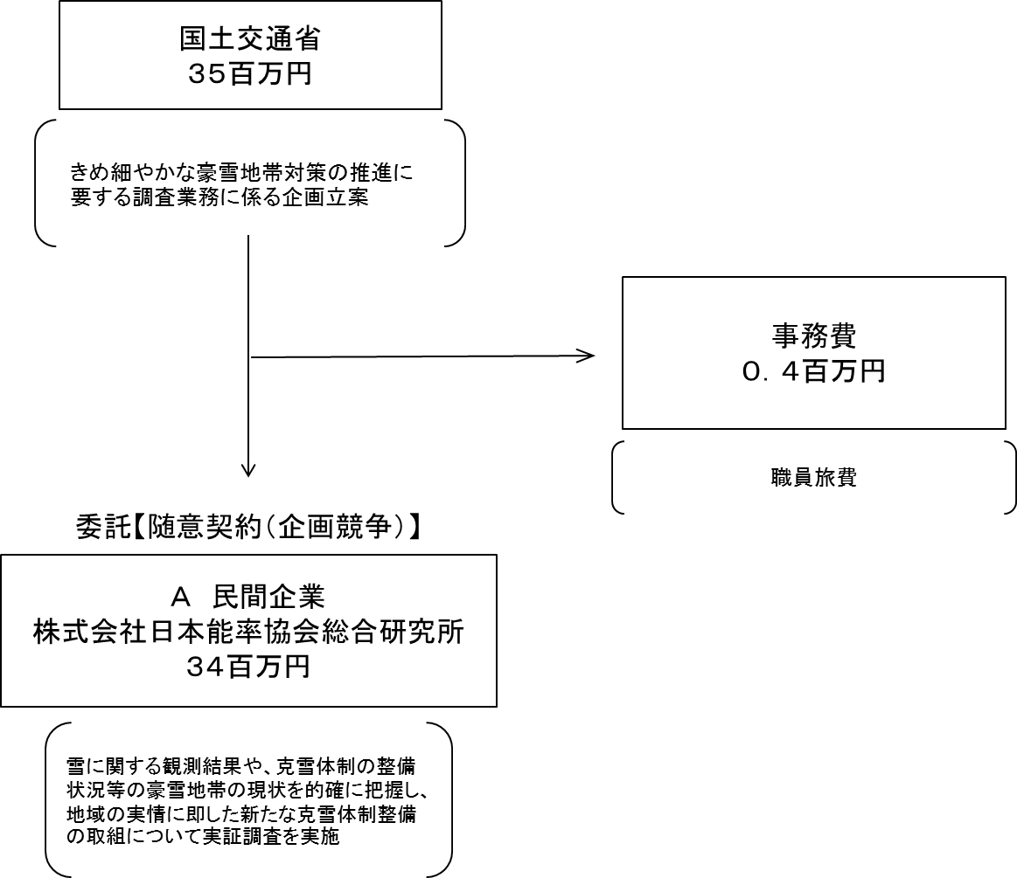

費目・使途 （「資金の流れ」においてブロックごとに最大の金額が支出されている者について記載する。費目と使途の双方で実情が分かるように記載） |  |  |  | A.株式会社日本能率協会総合研究所 |  |  |  |  |  |  |  |  |  |  |  |  |  | B.
 |  |  |  | 費 目 |  |  | 使 途 |  |  |  |  |  |  |  |  | 金 額 (百万円） |  | 費 目 |  |  |  | 使 途 |  |  |  |  |  |  |  |  |  |  | 金 額 (百万円）
 |  |  |  | 調査費 |  |  | 平成27年度豪雪地帯現況分析検討調査業務及び平成27年度雪処理の担い手の確保・育成のための克雪体制支援調査業務 |  |  |  |  |  |  |  |  | 34

 |  |  |  | 計 |  |  |  |  |  |  |  |  |  |  |  | 34 |  | 計 |  |  |  |  |  |  |  |  |  |  |  |  |  |  | 0

費目・使途欄についてさらに記載が必要な場合はチェックの上【別紙２】に記載

 | 支出先上位１０者リスト
 | A.
 |  | 支 出 先 |  |  |  | 法 人 番 号 |  |  | 業 務 概 要 |  |  |  |  |  |  | 支 出 額 （百万円） |  | 契約方式 |  |  |  | 入札者数 （応募者数） |  |  |  | 落札率 |  | 一者応札・一者応募又は 競争性のない随意契約となった 理由及び改善策 （支出額10億円以上）
1 |  | 株式会社 日本能率協会総合研究所 |  |  |  | 5010401023057 |  |  | 平成27年度雪処理の担い手の確保・育成のための克雪体制支援調査業務 |  |  |  |  |  |  | 23 |  | 随意契約 （企画競争） |  |  |  | 2 |  |  |  | 98
2 |  | 株式会社 日本能率協会総合研究所 |  |  |  | 5010401023057 |  |  | 平成27年度豪雪地帯現況分析検討調査業務 |  |  |  |  |  |  | 12 |  | 随意契約 （企画競争） |  |  |  | 2 |  |  |  | 100

支出先上位10者リスト欄についてさらに記載が必要な場合はチェックの上【別紙３】に記載

 | 国庫債務負担行為等による契約先上位10者リスト
 |  | ﾌﾞﾛｯｸ 名 | 契 約 先 |  |  | 法 人 番 号 |  |  | 業 務 概 要 |  |  |  |  |  |  | 契約額 （百万円） |  | 契約方式 |  |  |  | 入札者数 （応募者数） |  |  |  | 落札率 |  | 一者応札・一者応募又は 競争性のない随意契約となった理由及び改善策 （契約額10億円以上）
1

